스타일가이드.제작하기
디자인 스타일 가이드 |  |  | GUI 디자인 요소 검증을 위한 체크리스트
항목 | 내용 | 비고 | 항목 | 내용 | 비고
모바일 앱 GUI 디자인 특징 | 작은 디스플레이 화면 |  | 일관성: | 텍스트, 색상, 아이콘 및 레이아웃의 일관성 확인 | TRUE
GUI 디자인의 구성 요소 | 시각적 요소와 기능적 요소로 나뉜다 |  |  | 모든 화면에서 일관된 디자인 요소 사용 확인 | TRUE
 | 시각적 요소 - 그래픽이나 메타포 등을 활용해 사용자에게 쉽게 조작 정보를 제공 |  | 가시성: | 중요한 기능, 버튼 및 링크가 잘 보이고 쉽게 찾을 수 있는지 확인 | TRUE
 | 기능적 요소 - 사용자와 시스템 간의 원활한 상호작용 및 사용자 조작과 행동을 유도하기 위해 시각적 요소를 |  |  | 텍스트와 배경 색상 간의 명도 대비 확인 | TRUE
 | 활용하여 제공하는 것으로서 윈도우(window), 아이콘(icon),메뉴(menu) |  | 사용자 경험(UX): | 사용자의 목표 달성을 지원하는 직관적이고 간편한 디자인 확인 | TRUE
1 레이아웃 | 일러스트레이션, 사진, 타이포그래피 등의 시각적 구성 요소들을 디자인의 목적에 맞게 배치하는 것 |  |  | 길고 복잡한 프로세스를 단순화하고 스텝을 줄이는 방법 검토 | FALSE
2 타이포그래픽 | 사용자가 해당 내용을 쉽고 빨리 읽을 수 있게 하는 가독성(readability)이 있어야 하고, 정보 전달이 잘 이루질 |  | 반응성: | 다양한 디바이스 및 화면 크기에서 인터페이스가 제대로 작동하는지 확인 | FALSE
 | 수 있는 서체를 선택 / 본문 글 용도(가독성) 강조,헤드라인용(변화와 조형미) |  |  | 화면 크기 조절 시 디자인 요소가 잘 맞춰지는지 확인 | FALSE
3 칼라 | 가장 먼저 지각하고 인지하게 되는 GUI 요소,디자인의 일관성 및 아이덴티티를 명확하게 전달해 주는 역할 |  | 네비게이션: | 메뉴 및 탐색 기능이 명확하고 사용하기 쉬운지 확인 | FALSE
 | 정보의주목성을 높일 수 있으며, 정보의 중요도에 따른 컬러의 선별적 활용을 통해서 |  |  | 사이트 또는 앱 내의 페이지 간의 유용한 연결 확인 | FALSE
 | 인터페이스의 사용성을 높일 수 있다 |  | 버튼 및 링크: | 버튼, 링크 및 대화 상자의 크기와 스타일이 표준에 부합하는지 확인 | FALSE
 | 너무 많은 색상을 선택하기보다는 색조 활용을 통하여 변화를 주는 방법이 일관성을 높일 수 있다. |  |  | 버튼 및 링크가 목적지 또는 기능을 명확하게 표시하는지 확인 | FALSE
 | (색조(色調, tone)는 색이 밝고 어두운 정도나 상태 또는 선명하고 흐린 정도나 상태) |  | 시각적 디자인: | 아이콘, 이미지 및 그래픽 요소가 사용자 인터페이스와 일치하고 조화롭게 통합되는지 확인 | TRUE
4 그래픽 | 지루함방지,직관적 정보 전달(아이콘) - 아이콘,일러스트,그래프,사진 |  |  | 아름다움과 기능성의 균형을 유지하는 디자인 평가 | FALSE
 | 1 시각적으로 편안하게 화면을 볼 수 있는 디자인 구성
 | >> 시각적으로 편안한 컬러 배색, 배경과 타이포그래피 간의 적절한 명도 대비, 타이포그래피의 가독성 고려
 | 2 문화 콘텐츠를 빠르게 검색하고 확인하고 싶어하는 니즈
 | >> 중요도가 높은 문화 콘텐츠를 강조하고 콘텐츠 검색 및구매가 편리한 서비스 환경을 제공
 | >> 정보의 위계질서를 효과적으로 구분할 수 있도록 강약을 조절하는 컬러 배색이 요구되며, 콘텐츠 간 명료
 | 한 구분을 위해 배경과 전경의 분리, 선, 면 등 조형적 요소를 활용한 정보의 그룹핑 표현 등
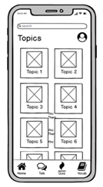
개인홈페이지 모바일 스타일가이드
레이아웃 | >단순하고 직관적인 구조:
 | -> 사용자가 쉽게 내비게이션하고 콘텐츠를 찾을 수 있도록 간결한 레이아웃
 | >모바일 최적화: 반응형 디자인을 적용
 | >터치 편의성: 터치로 접근 가능한 메뉴와 버튼을 크기와 간격을 적절히 조정

타이포그래픽 | >가독성 중시:
 | ->작은 화면에서도 글자가 잘 보이도록 폰트 크기를 크게 설정하고, 줄 간격을 넓혀 가독성을 향상
 | >간결하고 명확한 글자 스타일:
 | ->폰트 선택과 글자 스타일을 통해 전체적인 디자인 스타일을 유지

색상 | >진한 녹색으로 눈의 피로감을 줄이고 안정적인 느낌을 들게 함.
 | >일관성있는 색상을 사용하여 통일감을 줌

그래픽 | >적절한 이미지 사용
 | ->모바일 화면에 맞게 크기를 최적화한 이미지를 사용하여 빠르게 로딩되고 사용자 경험을 향상
 | >아이콘과 그래픽 요소
 | ->명확하고 직관적인 아이콘을 선택하여 사용자가 쉽게 기능을 인식하고 사용

시안디자인.제작하기
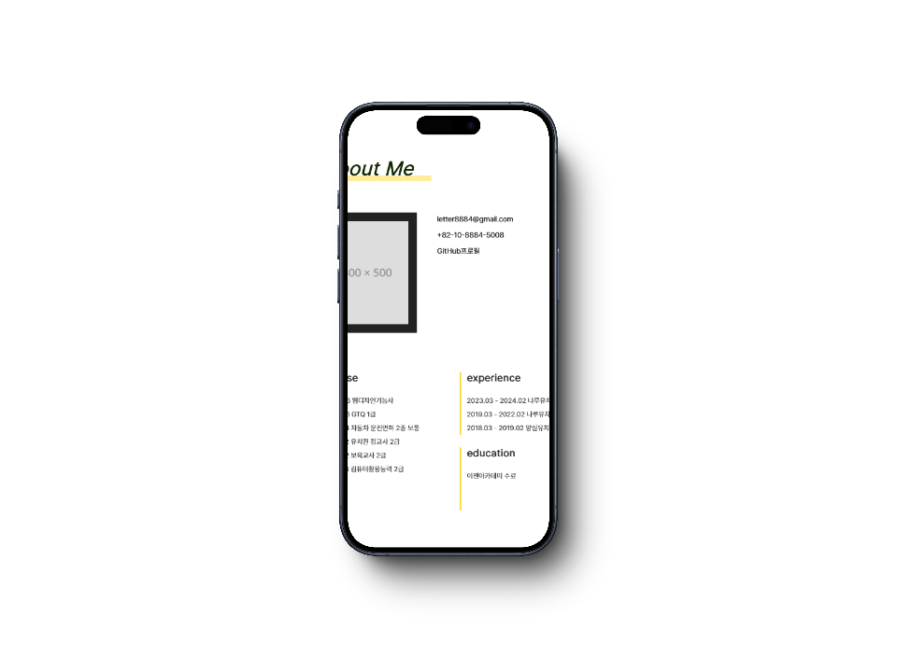
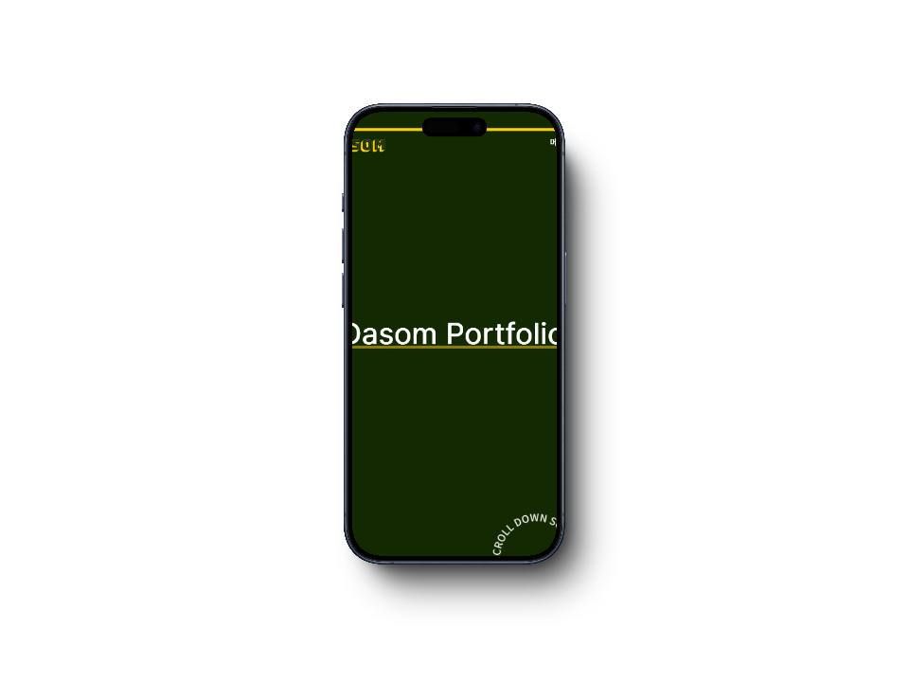
개인홈페이지 모바일 시안
항목 | 내용 | 비고

상단 + 타이틀

